Sheet1
เนื่องจาก I-Wis ข้อมูลตรงเมนู OEM Emty box return ได้มีการอัพเดทใหม่ หลังจากหารใช้งาน มีการพบปัญหา ต่างๆ ดังนี้

1 | ปัญหา : | 1.การ Close Job ระหว่างข้อมูลพาเลท กับกล่องเปล่า แยกกัน ทำให้ไม่ต้องทำงานซ้ำ 2 ครั้ง
 |  | 2.คำสั่ง Close Job ของพาเลทอยู่ด้านล่าง ข้อมูลบาร์โค้ดกล่องทำให้มองไม่เห็นคำสั่ง ต้องทำการเลื่อนเมาส์เพื่อดูข้อมูลว่ายิงข้อมูลพาเลทครบหรือไม่
 | ต้องการแก้ใข : | 1.ตรงคำสั่ง Close Job ของพาเลทและกล่องเปล่า ให้รวามคำสั่งเดียวกัน
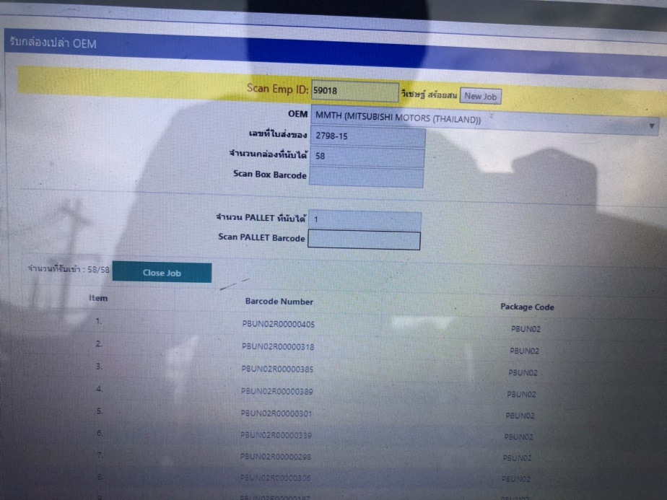
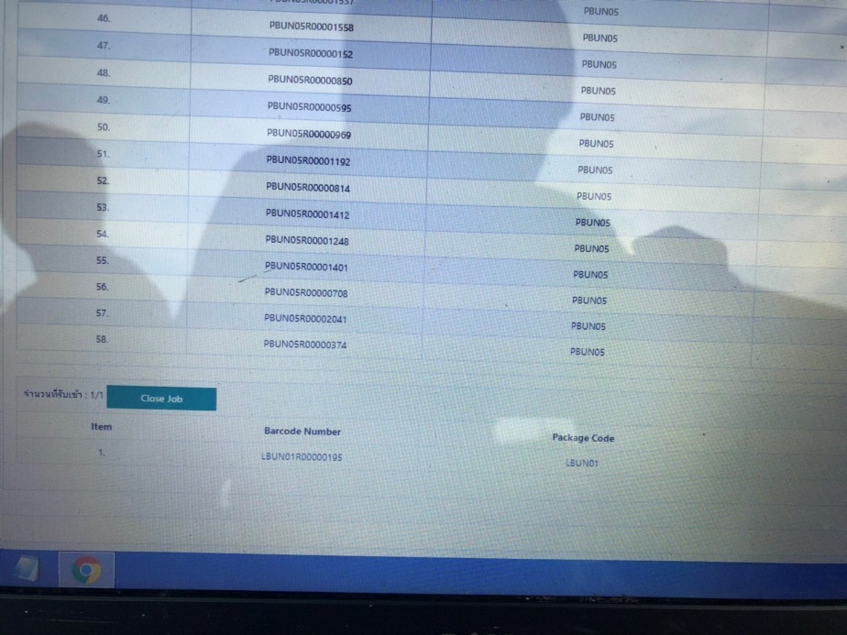

ปุ่มคำสั่ง Close Job แยกกัน ทำการปิด Job 2ครั้ง

ปุ่มคำสั่ง Close Job ของพาเลท อยู่ด้านล่างข้อมูลบาร์โค้ดกล่อง กรณีรับกล่อง จำนวนมากทำให้มองไม่เห็นต้องเลื่อนข้อมูลหา

2 | ปัญหา : | 1.เมื่อทำการกดที่คำสั่ง New Job ที่หน้ารับกล่องเปล่าแล้ว ข้อมูลจะสร้างใหม่เฉพาะหน้ากล่องเปล่า ส่วนของพาเลทยังไม่ค้างอยู่หน้าเดิม
 | ต้องการแก้ใข : | 1.เมื่อกดตรงคำสั่ง New Job ข้อมูลของกล่องเปล่าและพาเลทจะต้องสร้างใหม่
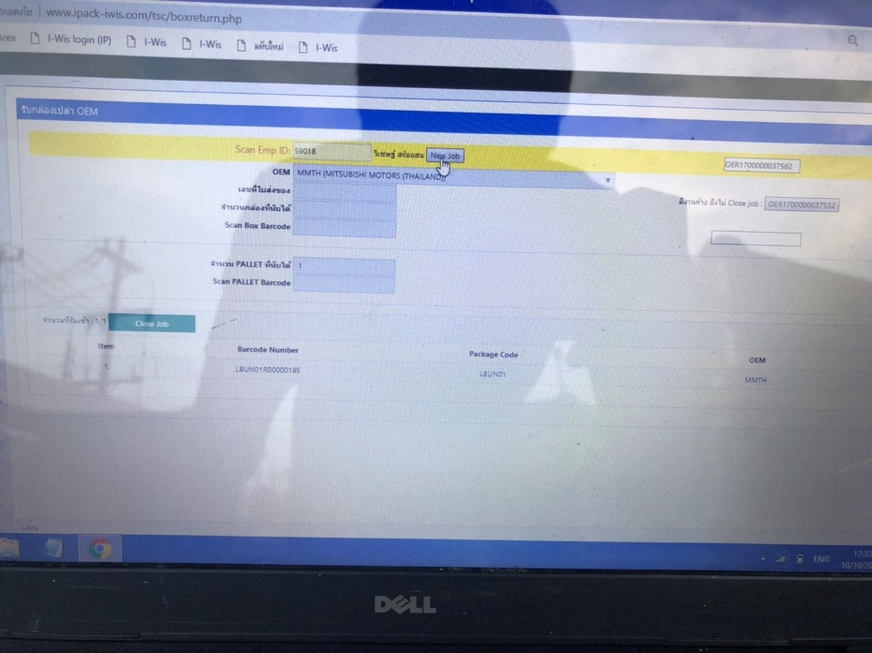
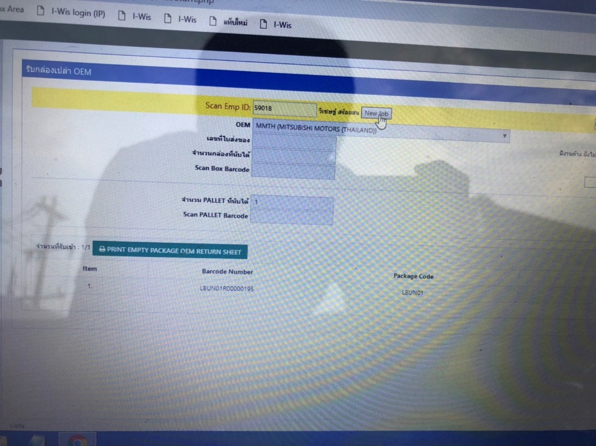

เมื่อกดตรงคำสั่ง New Job ข้อมูลของกล่องเปล่า ข้อมูลของพาเลทยังคงค้างอยู่

3 | ปัญหา : | 1.ที่หน้า Admin ที่ทำการแก้ใขข้อมูลการรับเข้าจ่ายออก ไม่แสดงข้อมูลพาเลท กรณีต้องการแก้ใขข้อมูลพาเลท
 | ต้องการแก้ใข : | 1.ที่หน้า Admin เพิ่มข้อมูลพาเลท กรณีต้องการแก้ใขข้อมูลพาเลท

